DIAGNOSTICO REMSA
 |  |  |  |  | PROCESO DE GESTIÓN DOCUMENTAL |  |  |  |  |  |  |  |  | POLICÍA NACIONAL
Código:1GD-FR-0020
Fecha: 04/07/2018 |  |  |  |  | DIAGNÓSTICO INTEGRAL PARA LOS ARCHIVOS DE LA POLICÍA NACIONAL
Versión: 0

CIUDAD: BOGOTA D.C. |  |  |  |  |  |  |  | FECHA ELABORACIÓN DEL DIAGNÓSTICO |  |  |  |  |  |  | 24 |  | 3 |  |  | 2023
RESPONSABLE DEL DILIGENCIAMIENTO: SUBINTENDENTE
A. IDENTIFICACIÓN
CÓDIGO Y NOMBRE DE LA UNIDAD: 3.8.9.1 REGIÓN METROPOLITANA DE POLICÍA LA SABANA
FECHA DE CREACIÓN DE LA UNIDAD: 30/09/2021 |  |  |  |  |  |  |  | ACTO ADMINISTRATIVO DE CREACIÓN DE LA UNIDAD: ACTO LEGISLATIVO 002 DE 2020
DIRECCIÓN DE LA UNIDAD: Calle 17 No 65B-95/99 Edificio Zoluzona |  |  |  |  |  |  |  | ACTO ADMINISTRATIVO VIGENTE DE LA UNIDAD: RESOLUCION 03026 DEL 30/09/2021 - RESOLUCION 00643 DEL 14 de marzo de 2022
CORREO ELECTRÓNICO DE LA UNIDAD: REMSA.COMAN@POLICIA.GOV.CO |  |  |  |  |  |  |  | TELÉFONO: 5968686 |  |  |  |  |  |  |  | IP:
A.1 DIRECTOR, COMANDANTE O JEFE DE LA UNIDAD:
NOMBRE:
GRADO: |  | CORONEL
CARGO: |  | COMANDANTE REGIÓN METROPOLITANA DE POLICÍA LA SABANA (E)
TIEMPO EN EL CARGO: |  |  | 109 DIAS
A.2 ADMINISTRACIÓN DEL ARCHIVO
Jefe Grupo de Gestión Documental o Archivo
NOMBRES Y APELLIDOS: |  |  |  |  |  |  |  | CAPACITACIÓN O CURSOS EN GESTIÓN DOCUMENTAL Y ARCHIVÍSTICA
GRADO: SUBINTENDENTE |  |  |  |  |  |  |  | 1 | ASISTENCIA EN ORGANIZACIÓN DE ARCHIVOS
CARGO: RESPONSABLE DE ARCHIVO GRUPO DE SOPORTE Y APOYO |  |  |  |  |  |  |  | 2
TIEMPO EN EL PROCESO DE GESTIÓN DOCUMENTAL: |  |  |  |  |  |  |  | 3
TIEMPO EN LA INSTITUCIÓN: |  |  |  |  |  |  |  | 4
CORREO INSTITUCIONAL: |  |  |  |  |  |  |  | 5
No. CELULAR: |  |  |  |  |  |  |  | 6
No IP DE LA OFICINA Y/O GRUPO: NO APLICA |  |  |  |  |  |  |  | 7
CONDICIÓN MÉDICO LABORAL: REUBICACION LABORAL |  |  |  |  |  |  |  | 8
Funciones del Jefe Grupo de Gestión Documental
1 | Supervisar el trámite en las ventanillas únicas de la documentación oficial a través de mecanismos para que se garantice el manejo expedito y controlado de la correspondencia
2 | Verificar el cumplimiento a los lineamientos del proceso de gestión documental, respecto al control de registros para que se ejecuten las directrices y regulaciones de los entes competentes
3 | Supervisar la ejecución del procedimiento archivo central con el fin de garantizar la disponibilidad e integridad de los activos de información para la consulta.
4 | Proyectar las modificaciones o actualizaciones de las tablas de retención documental cuando se requiera, para el trámite respectivo ante el comité de archivo de la unidad.
5 | Realizar las actividades establecidas en la gestión documental, aplicando la normativa vigente.
6 | Realizar las actividades establecidas para la implementación del sistema de gestión ambiental en la Policía Nacional.
7 | Guardar la reserva y confidencialidad de los documentos e información que sea de su conocimiento dentro del cumplimiento de sus funciones.
Responsable Archivo Central
NOMBRES Y APELLIDOS: |  |  |  |  |  |  |  | CAPACITACIÓN O CURSOS EN GESTIÓN DOCUMENTAL Y ARCHIVÍSTICA
GRADO: |  |  |  |  |  |  |  | 1 | No aplica
CARGO: |  |  |  |  |  |  |  | 2 | No aplica
TIEMPO EN EL PROCESO DE GESTIÓN DOCUMENTAL: |  |  |  |  |  |  |  | 3 | No aplica
TIEMPO EN LA INSTITUCIÓN: |  |  |  |  |  |  |  | 4 | No aplica
CORREO INSTITUCIONAL: |  |  |  |  |  |  |  | 5 | No aplica
No. CELULAR: |  |  |  |  |  |  |  | 6 | No aplica
No IP DE LA OFICINA Y/O GRUPO: |  |  |  |  |  |  |  | 7 | No aplica
CONDICIÓN MÉDICO LABORAL: |  |  |  |  |  |  |  | 8 | No aplica
Funciones del Responsable Archivo Central
1 | Revisar los parámetros establecidos en gestión documental con el fin de garantizar los niveles de seguridad y confidencialidad de la información.
2 | Llevar el control de la entrada y salida de documentos que se encuentren bajo su responsabilidad siguiendo los procedimientos establecidos con el fin de prevenir la pérdida de información.
3 | Revisar los conceptos técnicos sobre gestión documental emitidos por el grupo con el fin de que cumplan con las directrices de la Institución y estatal.
4 | Realizar las actividades establecidas en la gestión documental, aplicando la normativa vigente
5 | Guardar la reserva y confidencialidad de los documentos e información que sea de su conocimiento dentro del cumplimiento de sus funciones

TALENTO HUMANO
GRADO | APELLIDOS Y NOMBRES |  |  | CÉDULA | CARGO ACTUAL | No. De Celular | TIEMPO DE SERVICIO |  |  | TIEMPO EN EL PROCESO DE GESTIÓN DOCUMENTAL |  |  | NIVEL ACADÉMICO |  |  |  |  | CONDICIÓN MÉDICO LABORAL
 |  |  |  |  |  |  | Años | Meses | Días | Años | Meses | Días
SI |  |  |  |  | Responsable de Archivo GUSAP-REMSA |  |  |  |  |  |  |  | ASISTENCIA EN ORGANIZACIÓN DE ARCHIVOS
A.3 NIVEL Y TIPO DE ARCHIVO
NIVEL DE LA UNIDAD |  |  |  | Asesor |  | Control |  | Operativo |  |  |  | Administrativo |  |  |  |  | Docente
 |  |  |  |  |  |  |  |  |  |  |  | X
0 |  |  |  | Dirección |  |  | Oficina Asesora |  |  | Región |  | Metropolitana |  | Departamento |  |  | Escuela de Policía |  |  |  | Centro de Instrucción
 |  |  |  |  |  |  |  |  |  | X
MISIÓN DE LA UNIDAD |  |  |  | CON EL PROPÓSITO DE FORTALECER LAS CONDICIONES DE SEGURIDAD Y CONVIVENCIA EN LA CIUDAD DE BOGOTÁ Y LOS MUNICIPIOS ALEDAÑOS, MEDIANTE LA IMPLEMENTACIÓN DE LAS NUEVAS ESTRATEGIAS EN LA UTILIZACIÓN DE RECURSOS EN MATERIA TECNOLÓGICA, COMUNICACIONES Y MOVILIDAD MÁS EFECTIVA, PARA LA PREVENCIÓN DEL DELITO.
SISTEMA DE ARCHIVO |  |  |  | Centralizado |  |  |  |  |  |  | Descentralizado
 |  |  |  | X
CLASES DE ARCHIVOS |  |  |  | Archivo de Gestión |  | Archivo de Central |  | Archivo Intermedio |  |  | Archivo Histórico |  |  | Número de Depósitos
 |  |  |  | x |  |  |  |  |  |  |  |  |  | 30
NUMERO DE DEPENDENCIAS |  |  |  | Operativas |  |  |  |  |  |  |  | Administrativas
 |  |  |  | 0 |  |  |  |  |  |  |  | 9
SERVICIOS QUE PRESTA |  |  |  | EL GRUPO DE GESTIÓN DOCUMENTAL - ARCHIVO CENTRAL PRESTA LOS SIGUIENTES SERVICIOS
 |  |  |  | 1 | Asesorías y Acompañamientos |  |  |  |  | Periodicidad |  | Trimestral | Cantidad |  | 2 | Origen |  | Interno
 |  |  |  | 2 | Respuesta Derechos de Petición |  |  |  |  |  |  | Mensual |  |  | 5 |  |  | Interno Y Externo
 |  |  |  | 3 | Prestamos y Consultas de Documentos |  |  |  |  |  |  | Mensual |  |  | 5 |  |  | Interno
 |  |  |  | 4 | Transferencias Documentales |  |  |  |  |  |  | Mensual |  |  | 2 |  |  | Interno
 |  |  |  | 5
 |  |  |  | 6
 |  |  |  | 7
 |  |  |  | PROCESOS TÉCNICOS DE REPROGRAFÍA DESARROLLADOS
 |  |  |  | DIGITALIZACIÓN | Unidad de Conservación | Periodicidad | Cantidad | MICROFILMACIÓN |  |  | Soporte |  |  |  | Periodicidad |  |  | Cantidad
 |  |  |  |  | No Aplica | No Aplica | No Aplica |  |  |  | No Aplica |  |  |  | No Aplica |  |  | No Aplica
 |  |  |  |  | Almacenamiento y Administración
 |  |  |  |  | No Aplica
A.4 PRESUPUESTO ANUAL DEL ARCHIVO
PROPIO: |  |  |  |  | ASIGNADO POR LA DEPENDENCIA: EN PROCESO |  |  |  | SEGÚN NECESIDADES: Adquisicion de Cajas , Carpetas |  |  |  |  |  |  | OTRO: ________________________________________
ASIGNACIÓN DE RUBROS PARA EL ARCHIVO: |  |  |  |  |  |  | No Aplica
Materiales de consumo: |  |  |  |  |  |  | No Aplica
Personal: |  |  |  |  |  |  | No Aplica
...
 |  |  |  |  |  | 0 | Escáneres |  |  |  |  | 0 | Unidades de Conservación (Cajas) |  |  |  |  |  |  | 0
 |  |  |  |  |  | NO | Impresoras |  |  |  |  | 0 | Unidades de Conservación (Carpetas) |  |  |  |  |  |  | 0
 |  |  |  |  |  | NO | Fotocopiadoras |  |  |  |  | 0 | Equipos de Microfilmación |  |  |  |  |  |  | NO
...
 |  |  |  |  |  |  |  |  |  |  | OFICINA PRINCIPAL
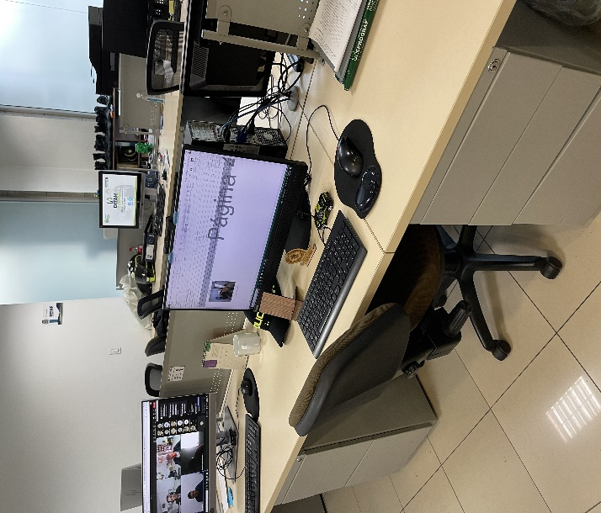

 |  |  |  |  |  |  |  |  |  | PUESTO DE TRABAJO Nª 1
...
 |  |  |  |  | REGION METROPOLITANA DE POLICIA LA SABANA |  |  |  | DEPENDENCIA PRODUCTORA: |  |  |  | REGIÓN METROPOLITANA DE POLICÍA LA SABANA
...
 |  |  |  | Cantidades de Unidades de Conservación Cajas |  | Cantidad Soporte Documental
 |  |  |  | NO APLICA |  | Archivo de Gestión | Papel (carpetas) | Análogo | Digital | Planos | Libros | Videos | Fotografías |  | Cintas |  | Microfilmes |  | Magnéticos y ópticos
...

